Portada
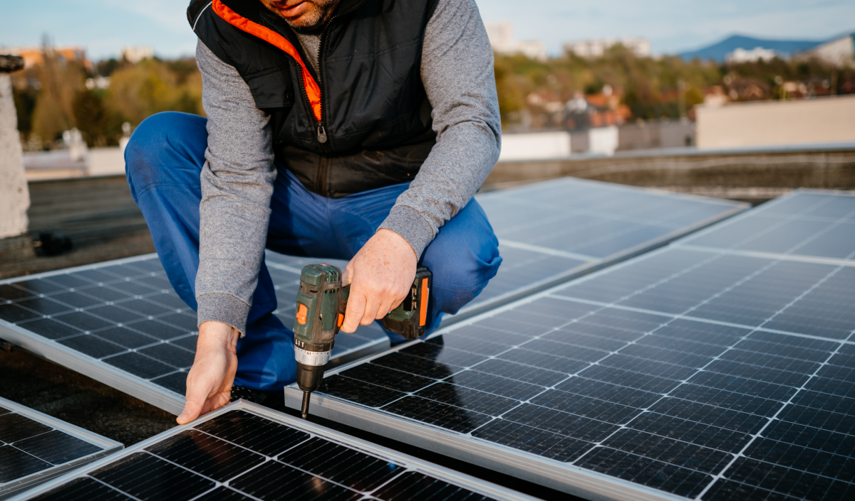

ANEXO 1C. LÍNEA DE CRÉDITO ENERGÍA SOLAR SE REACTIVA I

Lo invitamos a diligenciar la siguiente información, con el fin de conocer el impacto de la financiación. El diligenciamiento completo de la siguiente pestaña es obligatorio.

Información e impacto de la financiación
(Obligatorio)

Información e impacto
LÍNEA DE CRÉDITO ENERGÍA SOLAR SE REACTIVA I

La Línea de crédito Energía Solar Se Reactiva I tiene como objetivo impulsar la inversión de las empresas colombianas en proyectos de paneles solares. El anexo 1.C aplica para productores de paneles solares y las empresas gestoras de baterías de proyectos fotovoltaicos y y que canalicen la operación bajo el mecanismo de redescuento.

1. DATOS DE LA EMPRESA

Nombre de la empresa: |  |  |  | Capital de la empresa que pertenece a mujeres (%):
Tipo de identificación: | Seleccione | No. de identificación: |  | Nombre del representante legal de la empresa:
Monto total de la inversión (proyecto) COP: |  |  |  | Género del representante legal: |  |  | Seleccione
Monto financiado por Bancóldex COP: |  |  |  | ¿La empresa cuenta con una Junta Directiva? |  |  | Seleccione
Ubicación geográfica: | Departamento de inversión |  | Municipio de inversión | Participación de mujeres en la junta directiva (%):

Persona de la empresa que diligencia el formato: |  | Nombre
Cargo:
Email: |  |  |  | Teléfono de contacto:

2. DESCRIPCIÓN DE LA INVERSIÓN

Por favor, indique qué actividad desarrolla su empresa y describa la inversión:

¿La antigüedad del gasto es inferior a tres meses? |  |  |  | Seleccione
Describa brevemente la inversión incluyendo la cantidad de paneles solares fotovoltaicos a fabricar y sus características y/o el número de baterías a gestionar y sus características, entre otros datos que considere relevantes.

3. IMPACTO DE LA FINANCIACIÓN

Por favor diligencie, según aplique, la siguiente información teniendo en cuenta las características propias de su proyecto.
3.1 Para fabricantes de paneles solares fotovoltaicos
Número de paneles solares fotovoltaicos que fabrica al año actualmente | Potencia de los paneles solares fotovoltaicos que fabrica actualmente (KWh) |  | Número de paneles solares fotovoltaicos que proyecta fabricar anualmente | Potencia de los paneles solares fotovoltaicos que proyecta fabricar (KWh) |  | Aumento en el número de paneles solares fotovoltaicos fabricados
 |  |  |  |  |  | Cálculo automático
¿Tiene identificadas las empresas a las que venderá los paneles fotovoltaicos adicionales que proyecta fabricar? Si es así, indique los sectores y departamentos donde se encuentran ubicadas.
Por favor, responda a la pregunta en este espacio.

3.2 Para gestores de baterías empleadas en paneles solares fotovoltaicos
Número baterías gestionadas actualmente al año |  | Número baterías que proyecta gestionar al año |  |  | Aumento de baterías gestionadas
 |  |  |  |  | Cálculo automático
¿Tiene identificadas las empresas donde proyecta gestionar las baterías adicionales? Si es así, indique los sectores y departamentos donde se encuentran ubicadas.
Por favor, responda a la pregunta en este espacio.
¿Qué proceso realiza para la gestión de las baterías empleadas en paneles solares fotovoltaicos?
Por favor, responda a la pregunta en este espacio.

4. CERTIFICACIÓN DE LA INFORMACIÓN

Como representante legal de la empresa señalada previamente, certifico que los datos incorporados en este formato y sus anexos corresponden a la realidad de la empresa y del objeto de la financiación.

Firma del representante legal:
Nombre del representante legal:
Fecha:

REGRESAR

